Sheet1
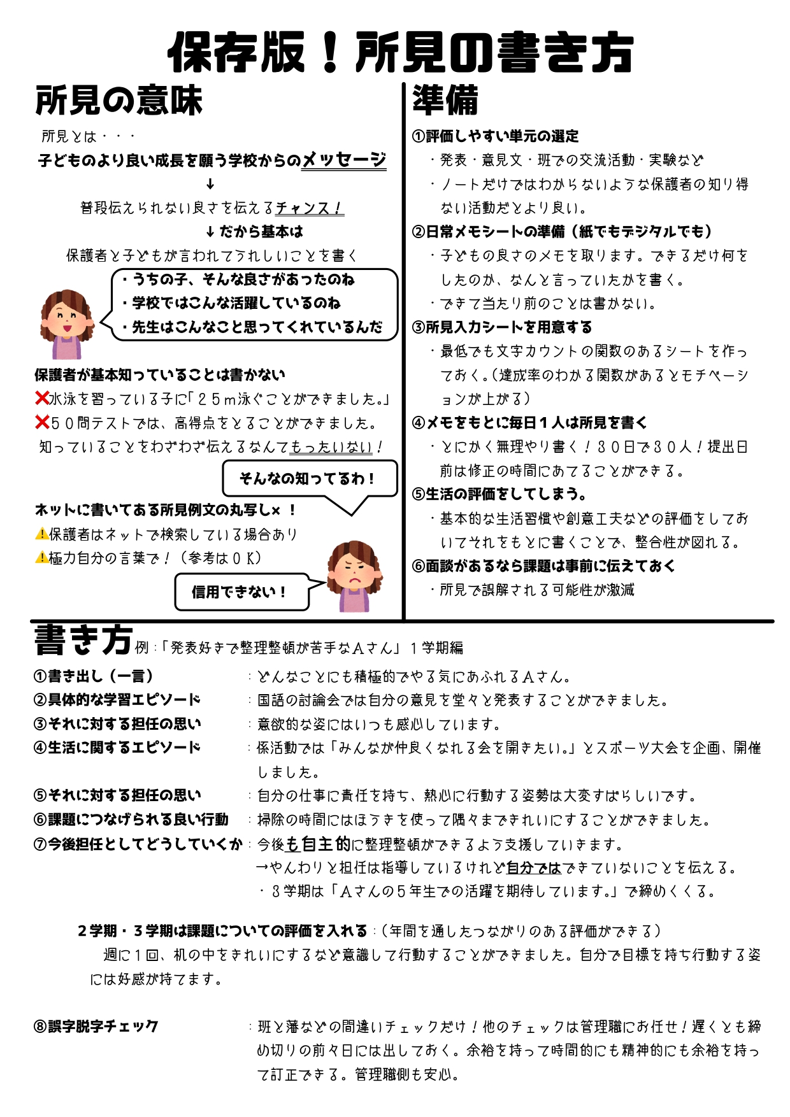
1 | 年 | 2 | 組 | 通信票所見
クラス 人数 |  | 40 | 所見達成率 | 3%
年 | 組 | 番号 | 名前 | 所見 | 文字数
1 | 2 | 1 | あべ まゆみ | ここに所見を記入してください。最初の空白も１文字としてカウントされています。 | 39
所見の標準文字数を変更する場合は、こちらをクリックして「１９０」のところを標準文字数に変更してください。
1 | 2 | 2 | いとう さとし | ☆★☆★☆★☆★☆★☆★☆★☆★☆★☆★☆★☆★☆★☆★☆★☆★☆★☆★☆★☆★☆★☆★☆★☆★☆★☆★☆★☆★☆★☆★☆★☆★☆★☆★☆★☆★☆★☆★☆★☆★☆★☆★☆★☆★☆★☆★☆★☆★☆★☆★☆★☆★☆★☆★☆★☆★☆★☆★☆★☆★☆★☆★☆★☆★☆★☆★☆★☆★☆★☆★☆★☆★☆★☆★☆★☆★☆★☆★☆★☆★☆★☆★☆★☆★☆★☆★☆★☆★☆★☆★☆★☆★☆★☆★☆★☆★☆★☆★☆★☆★ | 200
1 | 2 | 3 |  | 達成度が数字で表されるとモチベーションも上がってきますね！ | 29
1 | 2 | 4 |  |  | 0
1 | 2 | 5 |  |  | 0
1 | 2 | 6 |  |  | 0
1 | 2 | 7 |  |  | 0
1 | 2 | 8 |  |  | 0
1 | 2 | 9 |  |  | 0
1 | 2 | 10 |  |  | 0
1 | 2 | 11 |  |  | 0
1 | 2 | 12 |  |  | 0
1 | 2 | 13 |  |  | 0
1 | 2 | 14 |  |  | 0
1 | 2 | 15 |  |  | 0
1 | 2 | 16 |  |  | 0
1 | 2 | 17 |  |  | 0
1 | 2 | 18 |  |  | 0
1 | 2 | 19 |  |  | 0
1 | 2 | 20 |  |  | 0
1 | 2 | 21 |  |  | 0
1 | 2 | 22 |  |  | 0
1 | 2 | 23 |  |  | 0
1 | 2 | 24 |  |  | 0
1 | 2 | 25 |  |  | 0
1 | 2 | 26 |  |  | 0
1 | 2 | 27 |  |  | 0
1 | 2 | 28 |  |  | 0
1 | 2 | 29 |  |  | 0
1 | 2 | 30 |  |  | 0
1 | 2 | 31 |  |  | 0
1 | 2 | 32 |  |  | 0
1 | 2 | 33 |  |  | 0
1 | 2 | 34 |  |  | 0
1 | 2 | 35 |  |  | 0
1 | 2 | 36 |  |  | 0
1 | 2 | 37 |  |  | 0
1 | 2 | 38 |  |  | 0
1 | 2 | 39 |  |  | 0
1 | 2 | 40 |  |  | 0

